介面反饋
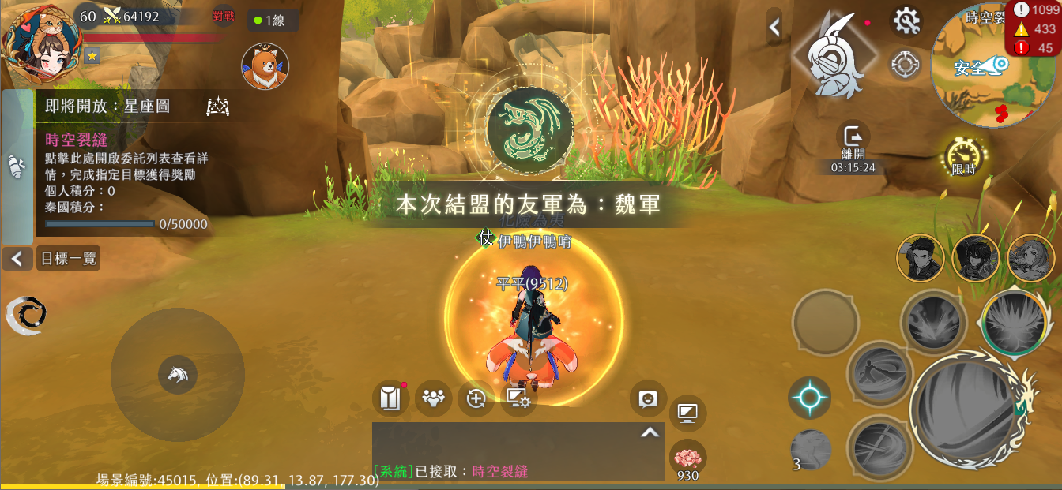
時空裂縫01_主要介面_已領取
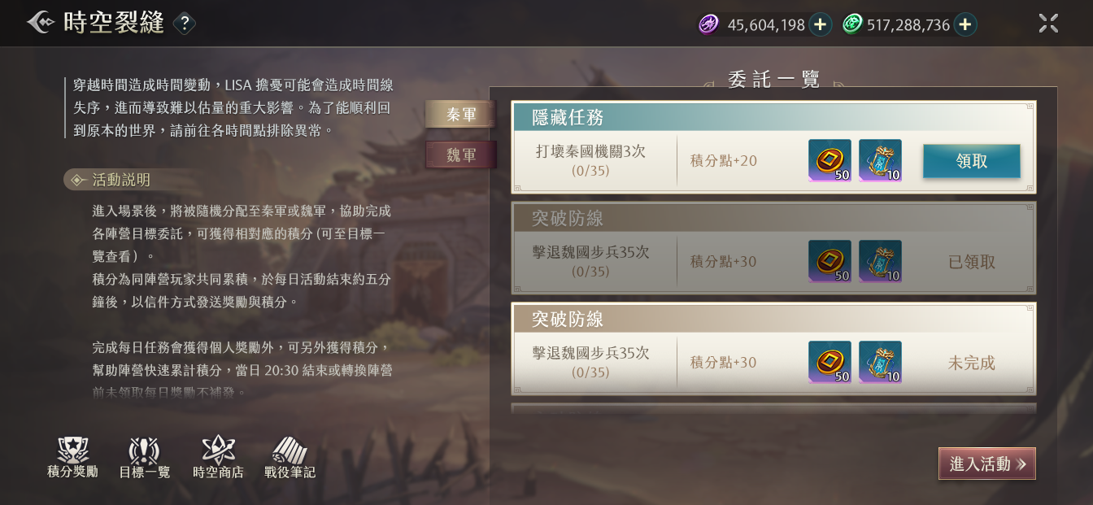

2
 | 1 | 想確認一下是哪一個失效壓暗

 | 2 | 目前的版面安排太過飽滿

1

時空裂縫05_遊戲中目標一覽彈窗
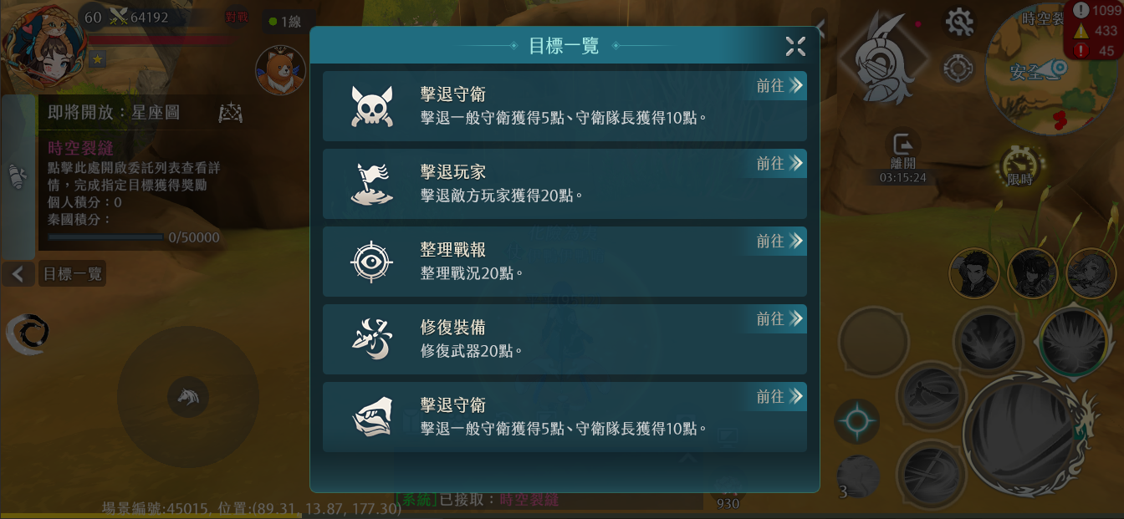

1
 | 1 | 按鍵有點小，擔心在手機上操作會不方便，麻煩換成大顆一點的
 |  | ↓目前的按鍵
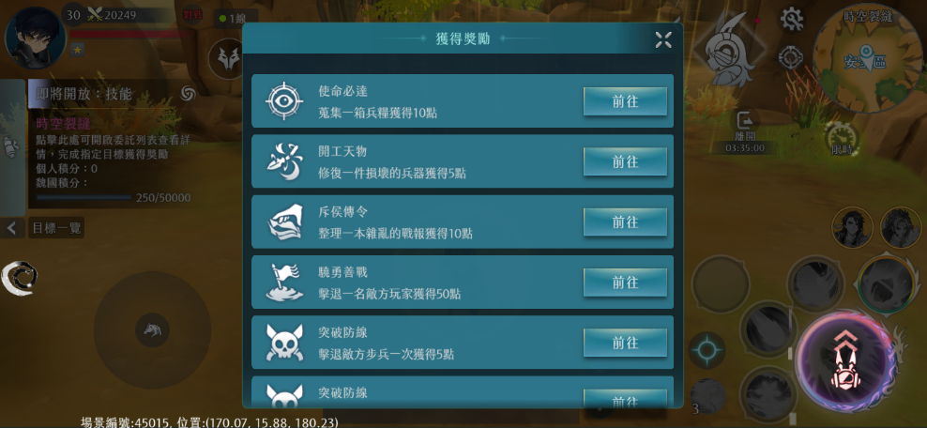

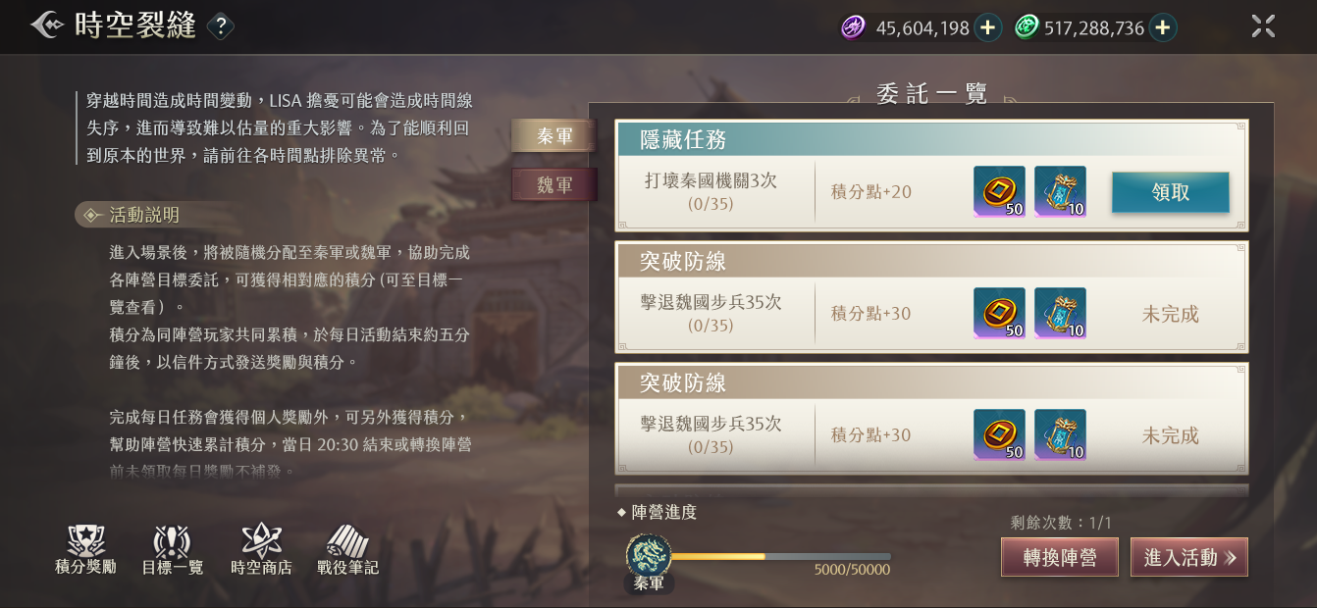
 |  | 沒有功能部分的問題，單純請教一下這個icon會不會不夠精緻？

 |  | ↓大圖


icon會使用在主介面和首次進入活動時

